Sales - Test
Module Code | Sales
Tester | LÊ THỊ THANH NHÀN
Pre-condition | Tài khoản admin (Tên đăng nhập: admin / Mật khẩu: Admin123)
Pass | Fail | Số Test case
20 | 15 | 35
ID | Mô tả kịch bản | Các bước thực hiện | Tiền kiểm tra | Kết quả mong đợi | Kết quả thực tế | Kết quả | Minh chứng | Ngày kiểm thử | Kết quả kiểm thử lại | Kết quả | Minh chứng kiểm thử lại | Ngày kiểm thử lại
UC_3.1 Tạo hóa đơn bán
TC-3.1-01 | Tạo hóa đơn thành công | 1. Nhập mã hàng hợp lệ: "SP00000019". 2. Chọn hàng hóa đầu tiên hiển thị trong danh sách. 3. Nhấn nút tăng số lượng lên "2". 4. Chọn phương thức: "Tiền mặt" (mặc định). 5. Nhấn "Thanh toán". 6. Chọn "In hóa đơn". |  | Hệ thống tính đúng tổng tiền; Lưu đơn thành công; Trừ tồn kho trong CSDL; Hiện bản xem trước hóa đơn. | Hệ thống tính đúng tổng tiền; Lưu đơn thành công; Trừ tồn kho trong CSDL; Hiện bản xem trước hóa đơn. | Passed |  | 2026-04-26 | Hệ thống tính đúng tổng tiền; Lưu đơn thành công; Trừ tồn kho trong CSDL; Hiện bản xem trước hóa đơn. | Passed |  | 2026-04-29
TC-3.1-02 | Chặn bán hàng khi sản phẩm hết hàng | 1. Nhập mã hàng có tồn kho = 0: "SP00000024". 2. Chọn hàng hóa đầu tiên hiển thị trong danh sách. 3. Nhấn 'Thanh toán'. |  | Sản phẩm được thêm với số lượng 1 được in đỏ. Hệ thống không cho phép lưu hoá đơn theo đúng quy tắc nghiệp vụ. | Được thêm vào với sl 1. Không in đỏ số lượng. Thông báo Sản phẩm "Bánh mì chà bông gà" không đủ tồn kho (còn 0) | Failed |  | 2026-04-26 | Sản phẩm được thêm với số lượng 1 được in đỏ. Hệ thống không cho phép lưu hoá đơn theo đúng quy tắc nghiệp vụ. | Passed |  | 2026-04-29
TC-3.1-03 | Chặn nhập số lượng không phải số nguyên dương | 1. Nhập mã hàng: "SP00000019". 2. Chọn hàng hóa đầu tiên hiển thị trong danh sách. 3. Nhấn dấu "-" ở số lượng. |  | Hệ thống hiển thị mặc định số lượng là 1 | Hệ thống hiển thị mặc định số lượng là 1 | Passed |  | 2026-04-26 | Hệ thống hiển thị mặc định số lượng là 1 | Passed |  | 2026-04-29
TC-3.1-04 | Cảnh báo khi tồn kho dưới định mức | 1. Nhập mã hàng: "SP00000018". 2. Chọn hàng hóa đầu tiên hiển thị trong danh sách. 3. Nhấn "+" tới khi số lượng > Số lượng tồn kho - Định mức tồn tối thiểu. 4. Nhấn "Thanh toán" |  | Hệ thống hiển thị thông báo: "Cảnh báo {{Tên hàng}} tồn kho dưới định mức tồn" ngay sau khi lưu hóa đơn. | Không hiển thị thông báo | Failed |  | 2026-04-26 | Hệ thống hiển thị thông báo: "Cảnh báo {{Tên hàng}} tồn kho dưới định mức tồn" ngay sau khi lưu hóa đơn. | Passed |  | 2026-04-29
TC-3.1-05 | Kiểm tra hiển thị cảnh báo đỏ khi kho không đủ | 1. Nhập mã hàng: "SP00000015". 2. Chọn hàng hóa đầu tiên hiển thị trong danh sách. 3. Tại ô số lượng, nhập giá trị = số lượng tồn kho của hàng hóa đó. |  | Số lượng bán in đỏ | Màu của số lượng không thay đổi | Failed |  | 2026-04-26 | Số lượng bán in đỏ | Passed |  | 2026-04-29
TC-3.1-06 | Tìm kiếm sản phẩm bằng tên hàng | 1. Tại ô tìm kiếm, nhập: "Bánh mì". 2. Chọn sản phẩm đầu tiên từ danh sách gợi ý. |  | Hệ thống hiển thị danh sách gợi ý đúng tên hàng và cho phép chọn sản phẩm vào đơn. | Hệ thống hiển thị danh sách gợi ý đúng tên hàng và cho phép chọn sản phẩm vào đơn. | Passed |  | 2026-04-26 | Hệ thống hiển thị danh sách gợi ý đúng tên hàng và cho phép chọn sản phẩm vào đơn. | Passed | 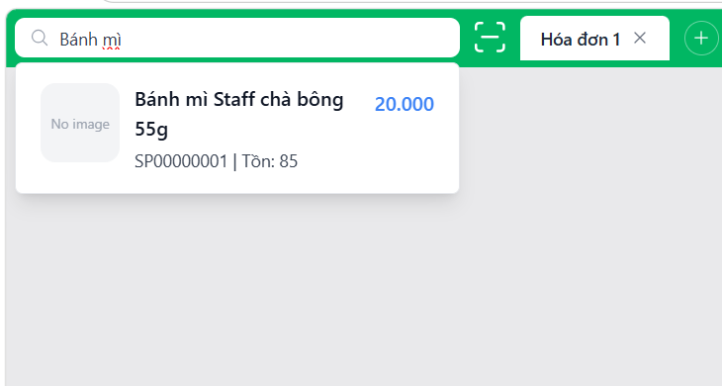 | 2026-04-29
TC-3.1-07 | Thanh toán bằng phương thức QR | 1. Nhập mã hàng: "SP00000019". 2. Chọn hàng hóa đầu tiên hiển thị trong danh sách. 3. Nhấn nút tăng số lượng lên "2". 4. Chọn phương thức: "Chuyển khoản". 5. Nhấn "Thanh toán". 6. Chọn "In hóa đơn". |  | Hệ thống ghi nhận đúng phương thức thanh toán là QR. Hóa đơn được lưu thành công vào lịch sử giao dịch trong cơ sở dữ liệu. | Hệ thống ghi nhận đúng phương thức thanh toán là QR. Hóa đơn được lưu thành công vào lịch sử giao dịch trong cơ sở dữ liệu. | Passed |  | 2026-04-26 | Hệ thống ghi nhận đúng phương thức thanh toán là QR. Hóa đơn được lưu thành công vào lịch sử giao dịch trong cơ sở dữ liệu. | Passed |  | 2026-04-29
TC-3.1-08 | Kiểm tra thông báo khi hàng hóa không tồn tại | 1. Tại ô nhập mã hàng, nhập mã không có trong danh mục: "XYZ123". | Mã "XYZ123" chắc chắn không tồn tại. | Hệ thống hiển thị thông báo: “Không tìm thấy hàng hóa”. | Thông báo hiển thị: Không tìm thấy hàng hóa phù hợp | Failed |  | 2026-04-26 | Hệ thống hiển thị thông báo: “Không tìm thấy hàng hóa”. | Passed |  | 2026-04-29
TC-3.1-09 | Lưu thất bại do lỗi kết nối CSDL | 1. Nhập đầy đủ thông tin hợp lệ 2. Ngắt kết nối CSDL tạm thời 3. Nhấn "Lưu" |  | Hiển thị thông báo: “Lưu hóa đơn thất bại” | Hiển thị thông báo: “Lỗi tạo hóa đơn” | Failed |  | 2026-04-26 | Hiển thị thông báo: “Lưu hóa đơn thất bại” | Passed |  | 2026-04-29
UC_3.2 Tìm kiếm hóa đơn bán hàng
TC-3.2-01 | Tìm kiếm theo mã hóa đơn chính xác | 1. Tại ô tìm kiếm, nhập mã hóa đơn: "HDB0001054". | Hệ thống đã có hóa đơn mã HDB0001054 trong CSDL. | Hệ thống hiển thị duy nhất hóa đơn có mã HDB0001054 với đầy đủ thông tin: Mã HĐ, Thời gian, Tổng tiền, Tình trạng, PTTT | Thông tin hiển thị: Mã hóa đơn, Thời gian, Tổng tiền hàng Hiển thị đúng 1 hóa đơn duy nhất | Failed |  | 2026-04-26 | Hệ thống hiển thị duy nhất hóa đơn có mã HDB0001054 với đầy đủ thông tin: Mã HĐ, Thời gian, Tổng tiền, Tình trạng, PT thanh toán | Passed |  | 2026-04-29
TC-3.2-04 | Kiểm tra thông báo khi không tìm thấy | 1. Nhập mã hóa đơn không tồn tại: "HDB99999". | Mã HDB99999 không có trong hệ thống. | Hệ thống hiển thị thông báo: “Không tìm thấy giao dịch phù hợp”. | Hiển thị: "Không có hóa đơn nào" | Failed | 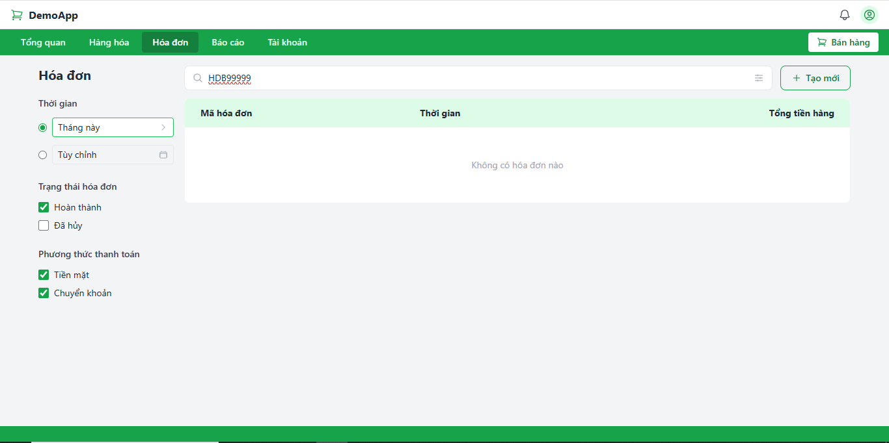 | 2026-04-26 | Hệ thống hiển thị thông báo: “Không tìm thấy giao dịch phù hợp”. | Passed |  | 2026-04-29
TC-3.2-05 | Kiểm tra phân trang và quy tắc sắp xếp | 1. Tại ô tìm kiếm, nhập: "HDB" | Hệ thống có trên 15 hóa đơn trong CSDL. | Hệ thống chỉ hiển thị tối đa 15 hóa đơn trên trang đầu tiên và xuất hiện bộ điều khiển phân trang. Danh sách hóa đơn phải được sắp xếp theo thời gian giảm dần | Hệ thống chỉ hiển thị tối đa 15 hóa đơn trên trang đầu tiên và xuất hiện bộ điều khiển phân trang. Danh sách hóa đơn phải được sắp xếp theo thời gian giảm dần | Passed |  | 2026-04-26 | Hệ thống chỉ hiển thị tối đa 15 hóa đơn trên trang đầu tiên và xuất hiện bộ điều khiển phân trang. Danh sách hóa đơn phải được sắp xếp theo thời gian giảm dần | Passed |  | 2026-04-29
TC-3.2-06 | Tìm kiếm với từ khóa bỏ trống | 1. Xóa trắng ô tìm kiếm. |  | Hệ thống hiển thị lại toàn bộ danh sách hóa đơn hiện có, sắp xếp theo thời gian mới nhất. | Hệ thống hiển thị lại toàn bộ danh sách hóa đơn hiện có, sắp xếp theo thời gian mới nhất. | Passed | 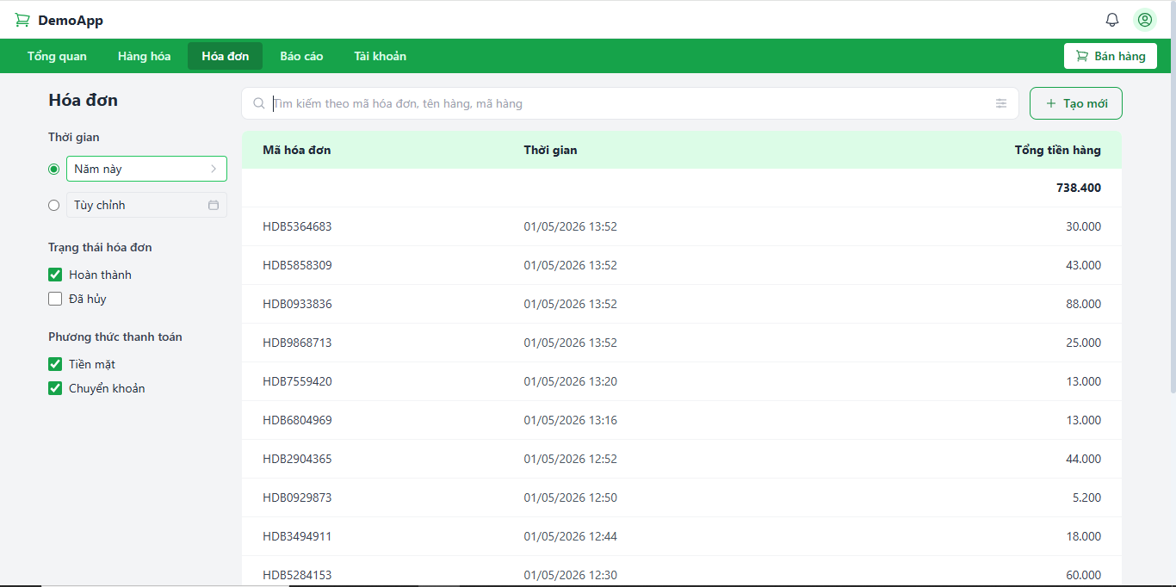 | 2026-04-26 | Hệ thống hiển thị lại toàn bộ danh sách hóa đơn hiện có, sắp xếp theo thời gian mới nhất. | Passed |  | 2026-04-29
UC_3.3 Xem chi tiết hóa đơn bán hàng
TC-3.3-01 | Xem chi tiết hóa đơn hợp lệ (Luồng chính) | 1. Tại danh sách hóa đơn, chọn hóa đơn mã: "HDB0000105". | Hệ thống đã có hóa đơn HDB0000105 trong CSDL. | Hệ thống hiển thị đầy đủ:Mã hóa đơn, Trạng thái hóa đơn, Ngày bán; Mã hàng, Tên hàng, Số lượng, Đơn giá, Giá bán, Thành tiền, Tổng tiền hàng, Số tiền khách cần trả, Số tiền khách đã trả | Hệ thống hiển thị đầy đủ:Mã hóa đơn (HDB), Trạng thái hóa đơn, Ngày bán; Mã hàng, Tên hàng, Số lượng, Đơn giá, Giá bán, Thành tiền, Tổng tiền hàng, Số tiền khách cần trả, Số tiền khách đã trả | Passed |  | 2026-04-26 | Hệ thống hiển thị đầy đủ:Mã hóa đơn (HDB), Trạng thái hóa đơn, Ngày bán; Mã hàng, Tên hàng, Số lượng, Đơn giá, Giá bán, Thành tiền, Tổng tiền hàng, Số tiền khách cần trả, Số tiền khách đã trả | Passed |  | 2026-04-29
UC_3.4 Cập nhật hóa đơn bán hàng
TC-3.4-01 | Thêm Ghi chú thành công | 1. Chọn hóa đơn: "HDB0000108". 2. Tại trường Ghi chú, nhập: "Khách quen". 3. Nhấn "Lưu". | Hệ thống đã có hóa đơn HDB0000108. | Hệ thống hiển thị thông báo: "Hóa đơn HDB0000108 đã cập nhật thành công". | Hệ thống hiển thị thông báo: "Đã lưu ghi chú". | Failed |  | 2026-04-26 | Hệ thống hiển thị thông báo: "Hóa đơn HDB0000108 đã cập nhật thành công". | Passed |  | 2026-04-29
TC-3.4-02 | Xóa ghi chú | 1. Chọn hóa đơn có sẵn ghi chú: "HDB0000108" . 2. Xóa hết nội dung trong ô Ghi chú. 3. Nhấn "Lưu". | Hóa đơn được chọn đã có nội dung ghi chú cũ. | Hệ thống cập nhật trạng thái ghi chú trống và báo thành công. | Hệ thống hiển thị thông báo: "Đã lưu ghi chú". | Failed | 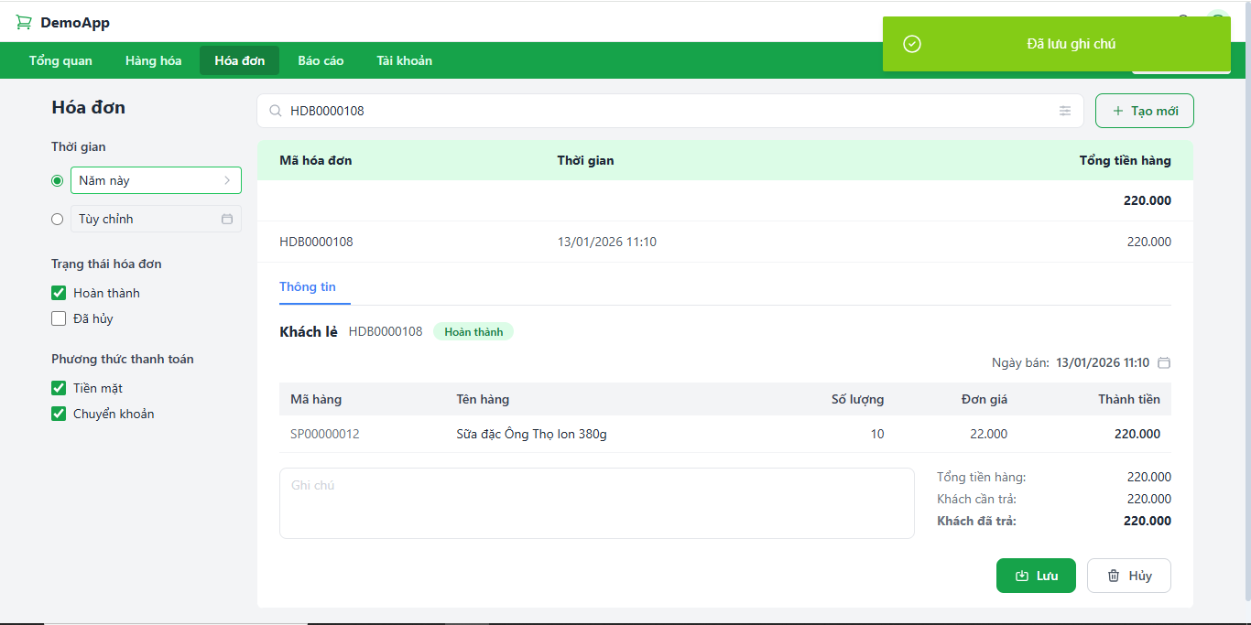 | 2026-04-26 | Hệ thống cập nhật trạng thái ghi chú trống và báo thành công. | Passed |  | 2026-04-29
TC-3.4-03 | Kiểm tra chặn sửa các trường khác | 1. Mở màn hình cập nhật hóa đơn. 2. Thử thay đổi Mã HĐ, Ngày bán hoặc Tổng tiền. |  | Các trường thông tin ngoài "Ghi chú" phải ở trạng thái Read-only hoặc không cho phép chỉnh sửa. | Các trường thông tin ngoài "Ghi chú" phải ở trạng thái Read-only hoặc không cho phép chỉnh sửa. | Passed |  | 2026-04-26 | Các trường thông tin ngoài "Ghi chú" phải ở trạng thái Read-only hoặc không cho phép chỉnh sửa. | Passed |  | 2026-04-29
TC-3.4-04 | Lưu thất bại do lỗi kết nối CSDL | 1. Chọn hóa đơn: "HDB0000108". 2. Chỉnh sửa thông tin Ghi chú 2. Ngắt kết nối CSDL tạm thời 3. Nhấn "Lưu" |  | Hiển thị thông báo: “Cập nhật thất bại. Vui lòng thử lại sau” | Hiển thị thông báo: “Lỗi lưu ghi chú” | Failed | 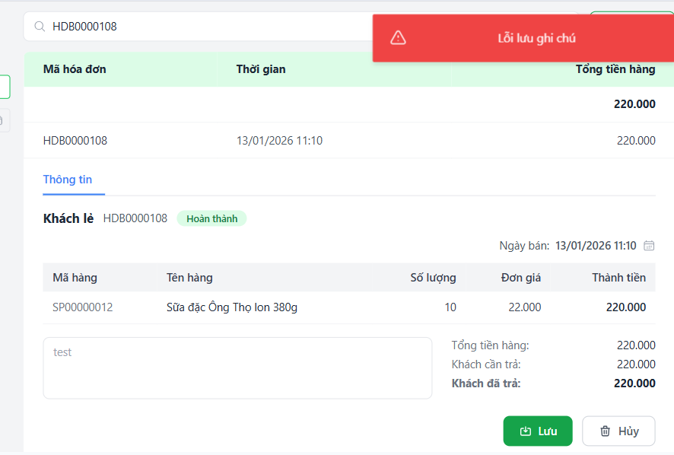 | 2026-04-26 | Hiển thị thông báo: “Cập nhật thất bại. Vui lòng thử lại sau” | Passed | 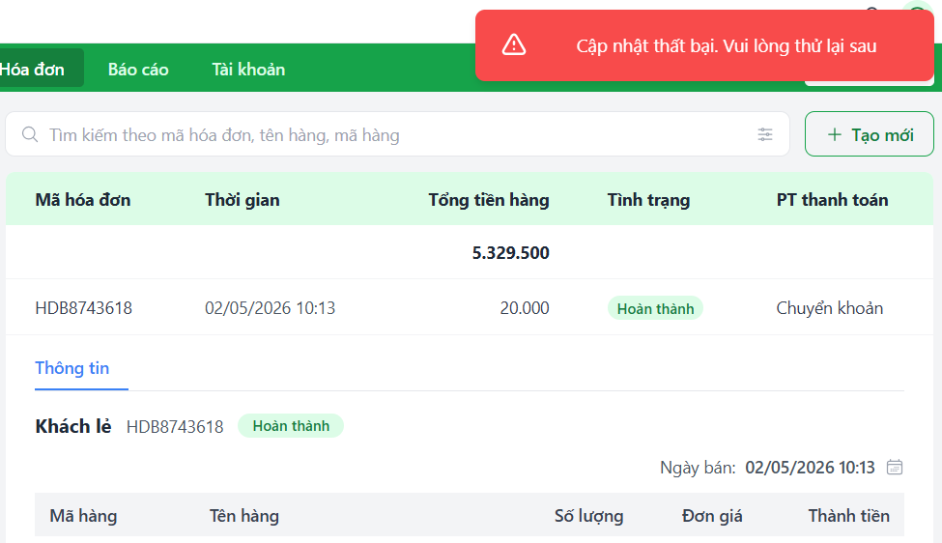 | 2026-04-29
UC_3.5 Hủy đơn bán hàng
TC-3.5-01 | Hủy hóa đơn thành công và hoàn tồn kho (Luồng chính) | 1. Chọn hóa đơn đầu tiên trên danh sách. 2. Nhấn nút "Hủy". 3. Chọn "Đồng ý" trên hộp thoại xác nhận. | Hóa đơn HDB0000100 có trạng thái "Hoàn thành"; Ghi lại tồn kho của các mã hàng trong đơn. | Trạng thái HĐ đổi thành "Đã hủy". Tồn kho các mặt hàng được cộng hoàn lại chính xác. Hệ thống báo: "Có lỗi xảy ra. Hủy hóa đơn HDBXXXXXXXX thất bại". | Trạng thái HĐ đổi thành "Đã hủy". Tồn kho các mặt hàng được cộng hoàn lại chính xác. Lỗi: thông báo "Đã huỷ hoá đơn" | Failed | 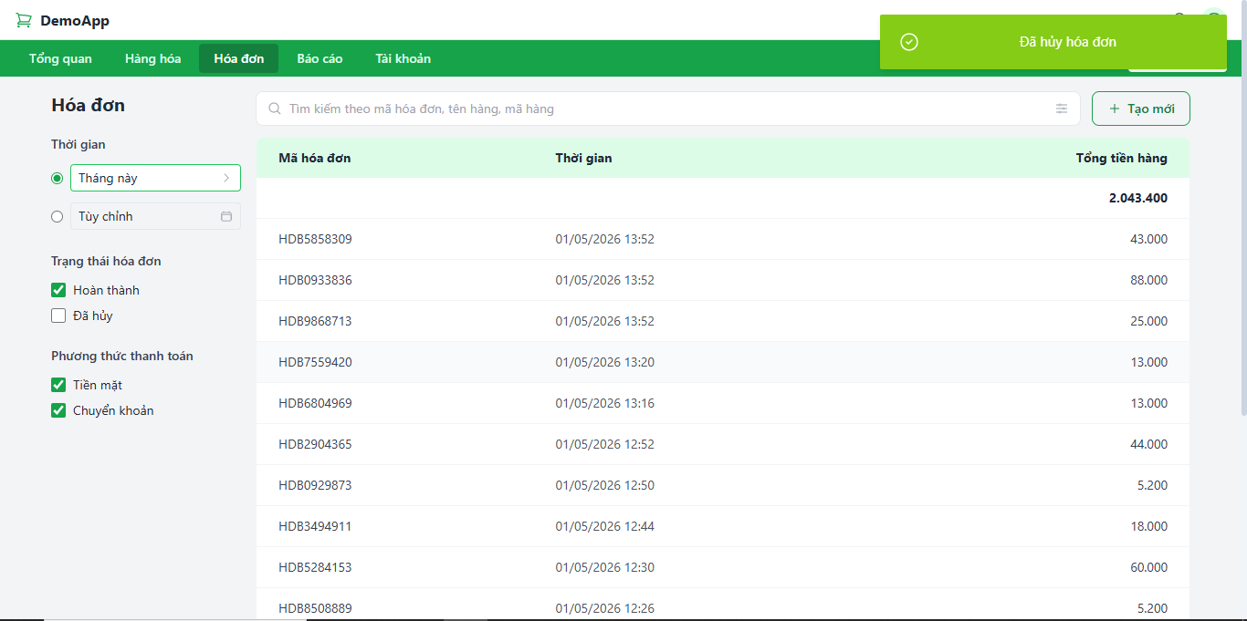 | 2026-04-26 | Trạng thái HĐ đổi thành "Đã hủy". Tồn kho các mặt hàng được cộng hoàn lại chính xác. Hệ thống báo: "Có lỗi xảy ra. Hủy hóa đơn HDBXXXXXXXX thất bại". | Passed | 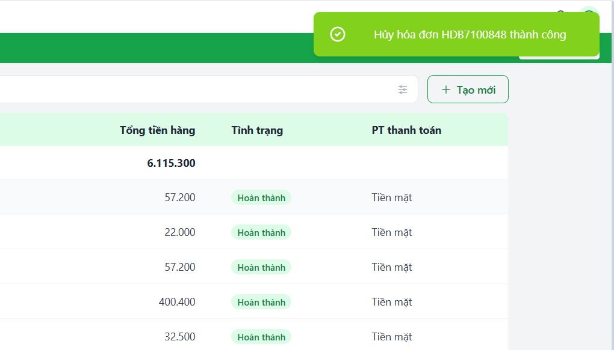 | 2026-04-29
TC-3.5-02 | Popup xác nhận trước khi hủy | 1. Chọn hóa đơn đầu tiên trên danh sách. 2. Nhấn nút "Hủy". |  | Hệ thống hiển thị thông báo xác nhận: “Bạn có chắc chắn muốn hủy hóa đơn HDBXXXXXXXX không?”. | Hệ thống hiển thị thông báo xác nhận: “Bạn có chắc chắn muốn hủy hóa đơn HDBXXXXXXXX không?”. | Passed | 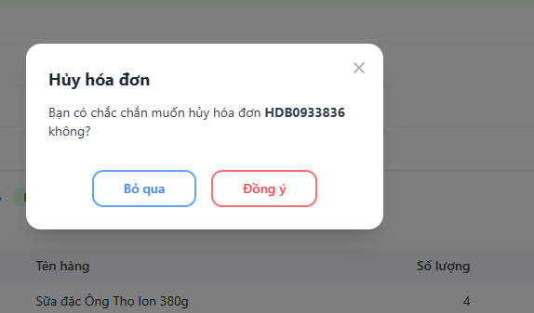 | 2026-04-26 | Hệ thống hiển thị thông báo xác nhận: “Bạn có chắc chắn muốn hủy hóa đơn HDBXXXXXXXX không?”. | Passed |  | 2026-04-29
TC-3.5-03 | Từ bỏ thao tác hủy | 1. Chọn hóa đơn đầu tiên trên danh sách. 2. Nhấn nút "Hủy". 3. Nhấn "Bỏ qua". |  | Hệ thống quay lại màn hình chi tiết, trạng thái hóa đơn và tồn kho không bị thay đổi. | Hệ thống quay lại màn hình chi tiết, trạng thái hóa đơn và tồn kho không bị thay đổi. | Passed |  | 2026-04-26 | Hệ thống quay lại màn hình chi tiết, trạng thái hóa đơn và tồn kho không bị thay đổi. | Passed |  | 2026-04-29
TC-3.5-04 | Chặn hủy lại hóa đơn đã hủy | 1. Tìm kiếm hóa đơn đã có trạng thái "Đã hủy". 2. Kiểm tra sự xuất hiện của nút "Hủy" hoặc thử thực hiện lệnh hủy. | Có ít nhất một hóa đơn đã hủy trong hệ thống. | Nút "Hủy" bị ẩn hoặc vô hiệu hóa. Hệ thống không cho phép thực hiện thao tác hủy lần nữa. | Không hiển thị nút huỷ | Passed | 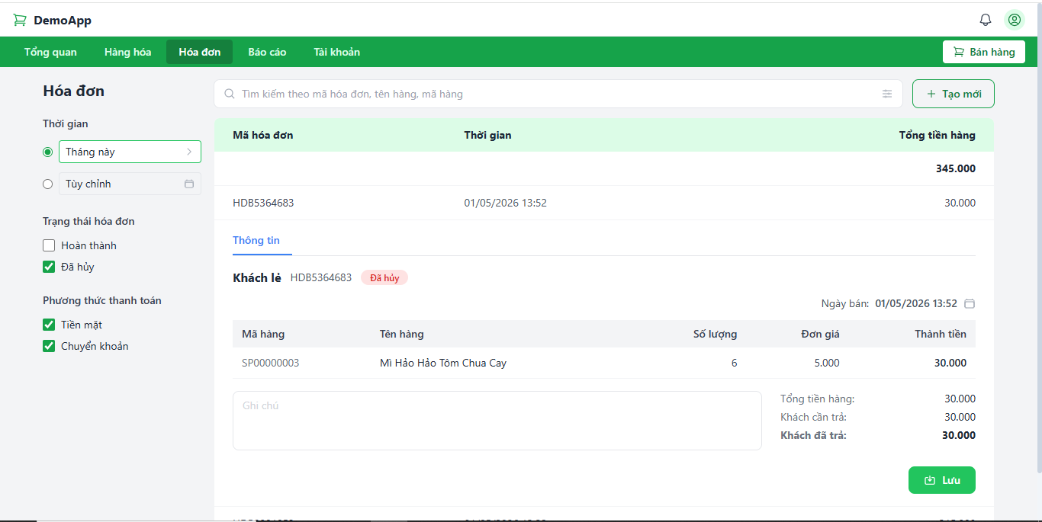 | 2026-04-26 | Nút "Hủy" bị ẩn hoặc vô hiệu hóa. Hệ thống không cho phép thực hiện thao tác hủy lần nữa. | Passed |  | 2026-04-29
TC-3.5-05 | Huỷ thất bại do hệ thống | 1. Chọn hóa đơn đầu tiên trên danh sách. 2. Nhấn nút "Hủy". 3. Ngắt kết nối CSDL 3. Nhấn "Đồng ý". |  | Hiển thị thông báo: “Có lỗi xảy ra. Hủy hóa đơn HDBXXXXXXXX thất bại” | Hiển thị thông báo: Lỗi huỷ hoá đơn | Failed | 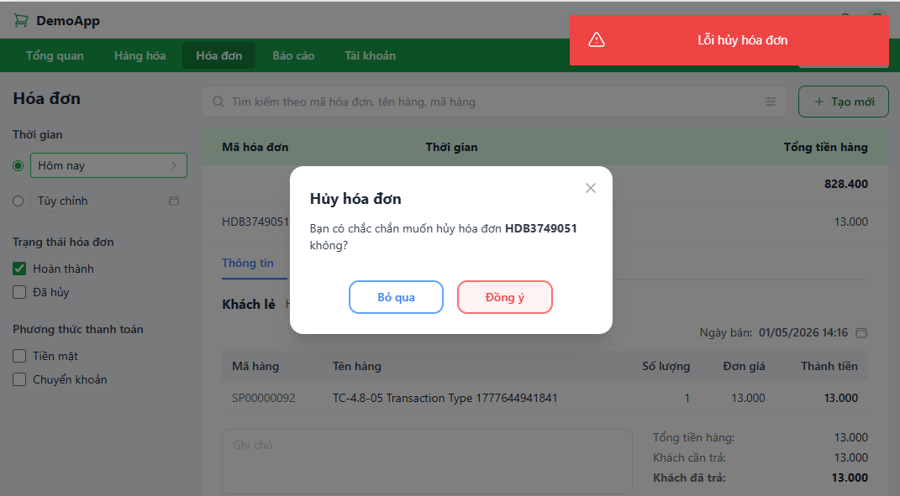 | 2026-04-26 | Hiển thị thông báo: “Có lỗi xảy ra. Hủy hóa đơn HDBXXXXXXXX thất bại” | Passed | 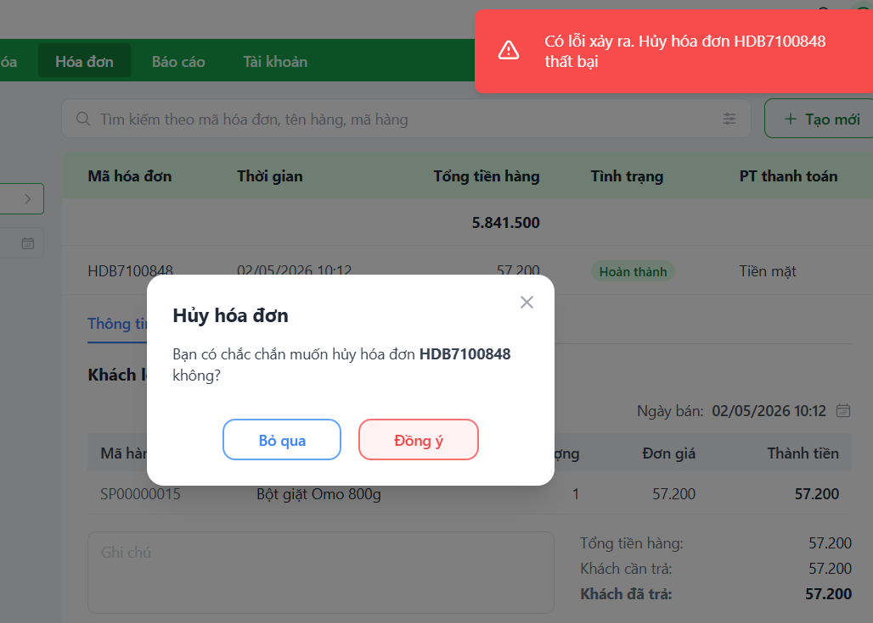 | 2026-04-29
UC_3.6 Lọc hóa đơn bán hàng
TC-3.6-01 | Lọc theo mốc thời gian có sẵn | 1. Chọn mục tiêu chí lọc có sẵn 2. Chọn tiêu chí lọc Thời gian: "Hôm nay". |  | Hệ thống hiển thị danh sách các hóa đơn có đầy đủ trường: Mã HĐ bán hàng, Thời gian, Tổng tiền hàng. Có ngày lập là ngày hiện tại. | Hệ thống hiển thị danh sách các hóa đơn có đầy đủ trường: Mã HĐ bán hàng, Thời gian, Tổng tiền hàng. Có ngày lập là ngày hiện tại. | Passed |  | 2026-04-26 | Hệ thống hiển thị danh sách các hóa đơn có đầy đủ trường: Mã HĐ bán hàng, Thời gian, Tổng tiền hàng. Có ngày lập là ngày hiện tại. | Passed |  | 2026-04-29
TC-3.6-02 | Lọc theo khoảng thời gian tùy chỉnh | 1. Chọn lọc theo Thời gian: "Tùy chỉnh". 2. Chọn Từ ngày: "01/04/2026" đến Đến ngày: "15/04/2026". 3. Nhấn "Áp dụng" |  | Danh sách chỉ hiển thị các hóa đơn nằm trong khoảng từ 01/04 đến 15/04. | Danh sách chỉ hiển thị các hóa đơn nằm trong khoảng từ 01/04 đến 15/04. | Passed | 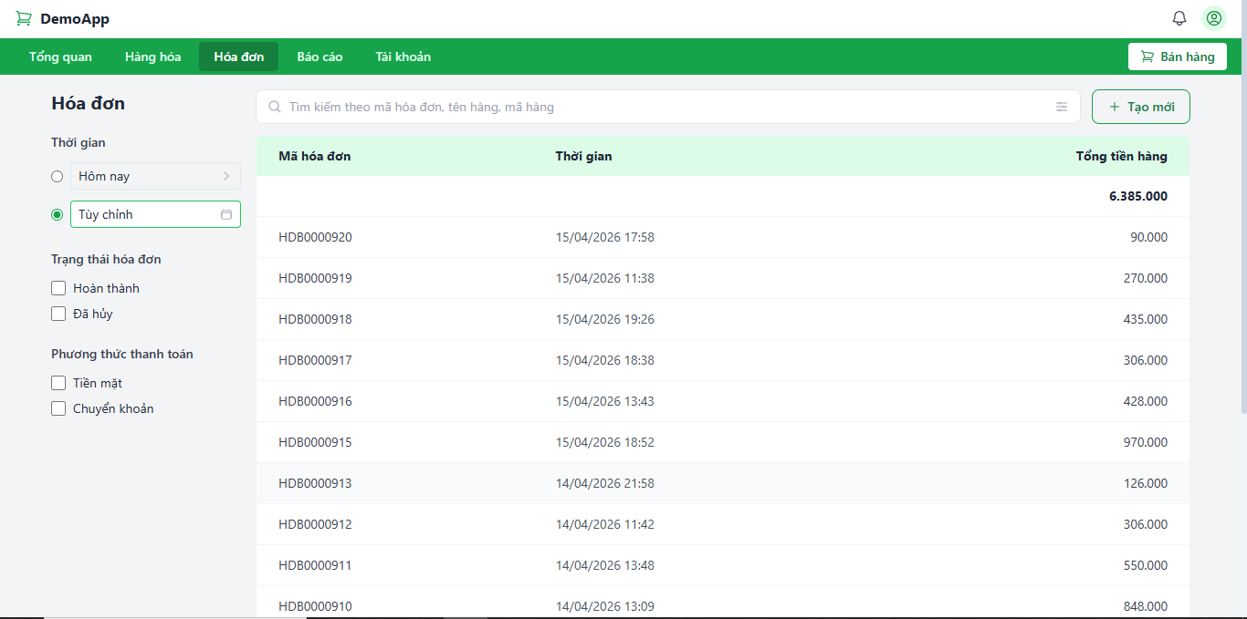 | 2026-04-26 | Danh sách chỉ hiển thị các hóa đơn nằm trong khoảng từ 01/04 đến 15/04. | Passed |  | 2026-04-29
TC-3.6-03 | Lọc theo Trạng thái hóa đơn | 1. Chọn Trạng thái: "Đã hủy". |  | Hệ thống chỉ hiển thị các hóa đơn có tình trạng là "Đã hủy". | Hệ thống chỉ hiển thị các hóa đơn có tình trạng là "Đã hủy". | Passed | 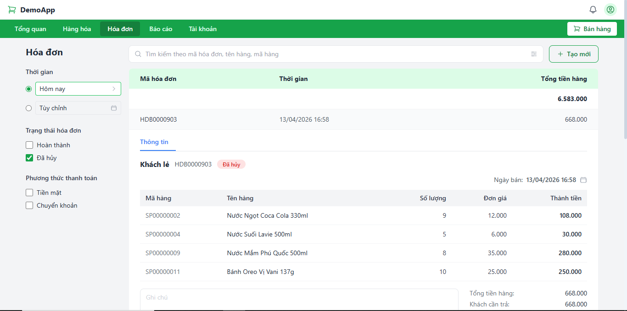 | 2026-04-26 | Hệ thống chỉ hiển thị các hóa đơn có tình trạng là "Đã hủy". | Passed |  | 2026-04-29
TC-3.6-04 | Lọc kết hợp nhiều Trạng thái hóa đơn | 1. Tích chọn trạng thái: "Hoàn thành". 2. Tiếp tục chọn: "Đã hủy". |  | Hệ thống hiển thị tất cả hóa đơn thuộc 1 trong 2 trạng thái đã chọn. | Hệ thống hiển thị tất cả hóa đơn thuộc 1 trong 2 trạng thái đã chọn (tất cả hoá đơn) | Passed | 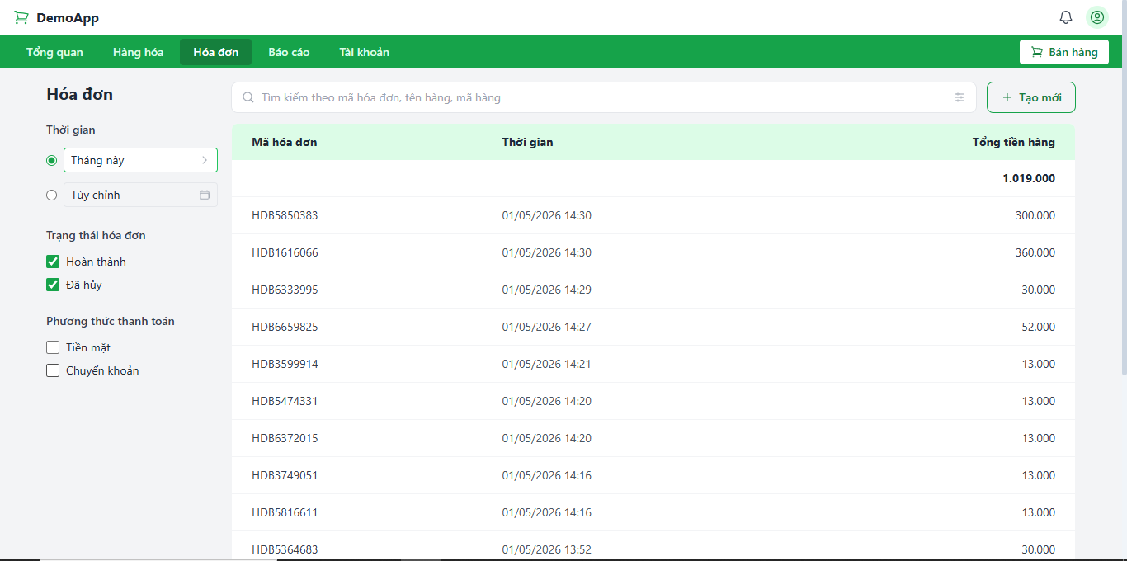 | 2026-04-26 | Hệ thống hiển thị tất cả hóa đơn thuộc 1 trong 2 trạng thái đã chọn. | Passed |  | 2026-04-29
TC-3.6-05 | Lọc theo Phương thức thanh toán | 1. Chọn Phương thức: "Chuyển khoản". |  | Danh sách chỉ hiển thị các hóa đơn có phương thức thanh toán là Chuyển khoản. | Danh sách chỉ hiển thị các hóa đơn có phương thức thanh toán là Chuyển khoản. | Passed | 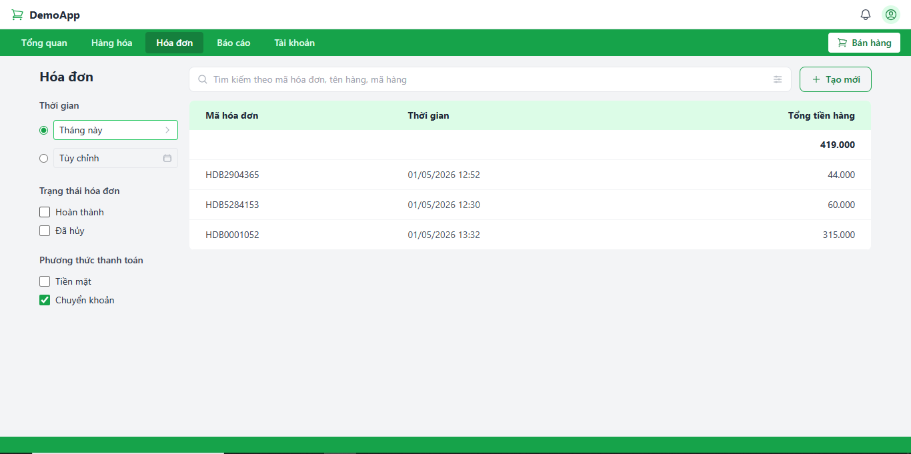 | 2026-04-26 | Danh sách chỉ hiển thị các hóa đơn có phương thức thanh toán là Chuyển khoản. | Passed |  | 2026-04-29
TC-3.6-06 | Lọc kết hợp nhiều Phương thức thanh toán | 1. Chọn phương thức: "Tiền mặt". 2. Tiếp tục chọn: "Chuyển khoản". |  | Hệ thống hiển thị danh sách hóa đơn bao gồm cả tiền mặt và chuyển khoản. | Hệ thống hiển thị danh sách hóa đơn bao gồm cả tiền mặt và chuyển khoản. (tất cả hoá đơn) | Passed | 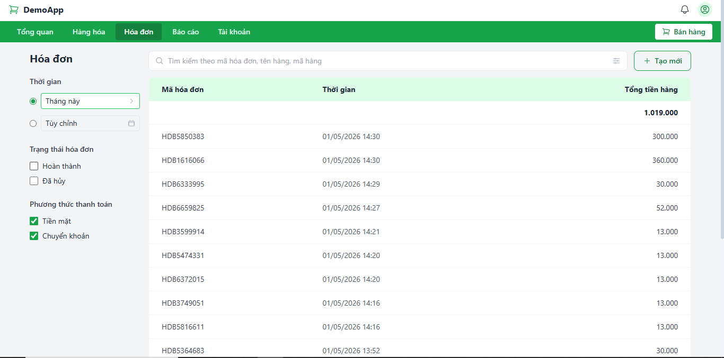 | 2026-04-26 | Hệ thống hiển thị danh sách hóa đơn bao gồm cả tiền mặt và chuyển khoản. | Passed |  | 2026-04-29
TC-3.6-07 | Kết hợp nhiều tiêu chí lọc | 1. Chọn mục tiêu chí lọc có sẵn 2. Chọn Thời gian: "Tháng này". 3. Chọn Trạng thái: "Hoàn thành". 4. Chọn Phương thức: "Tiền mặt". |  | Hệ thống hiển thị chính xác các hóa đơn đáp ứng tất cả các tiêu chí đã chọn. | Hệ thống hiển thị chính xác các hóa đơn đáp ứng tất cả các tiêu chí đã chọn. | Passed | 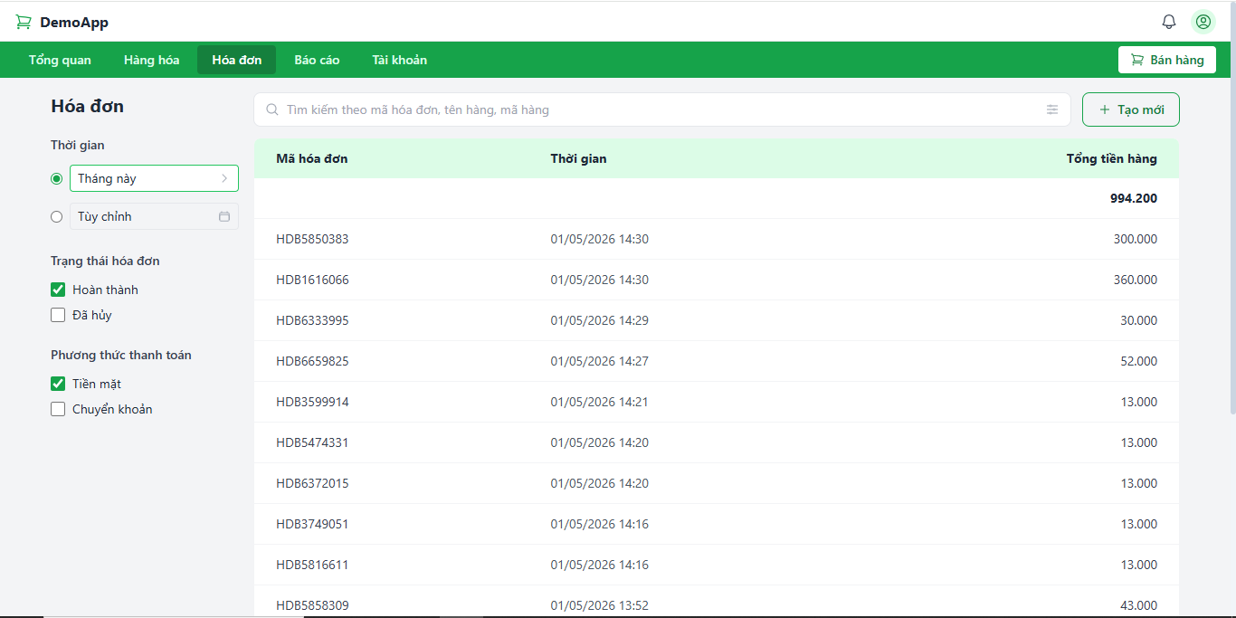 | 2026-04-26 | Hệ thống hiển thị chính xác các hóa đơn đáp ứng tất cả các tiêu chí đã chọn. | Passed |  | 2026-04-29
TC-3.6-08 | Thông báo không tìm thấy | 1. Tìm trong CSDL ngày không có hóa đơn. 2. Chọn lọc theo thời gian "Tùy chỉnh" 3. Chọn ngày đã tìm được ở bước 1. 4. Nhấn "Áp dụng" |  | Hệ thống hiển thị thông báo: “Không tìm thấy giao dịch phù hợp”. | Hệ thống hiển thị thông báo: “Không có hoá đơn nào”. | Failed |  | 2026-04-26 | Hệ thống hiển thị thông báo: “Không tìm thấy giao dịch phù hợp”. | Passed |  | 2026-04-29
TC-3.6-09 | Lỗi kết nối của hệ thống | 1. Ngắt kết nối CSDL 2. Nhấn lọc với bất kỳ tiêu chí nào |  | Hiển thị thông báo “Xảy ra lỗi. Không thể lọc danh sách”. | Hệ thống thông báo: "Lỗi tải dữ liệu" | Failed | 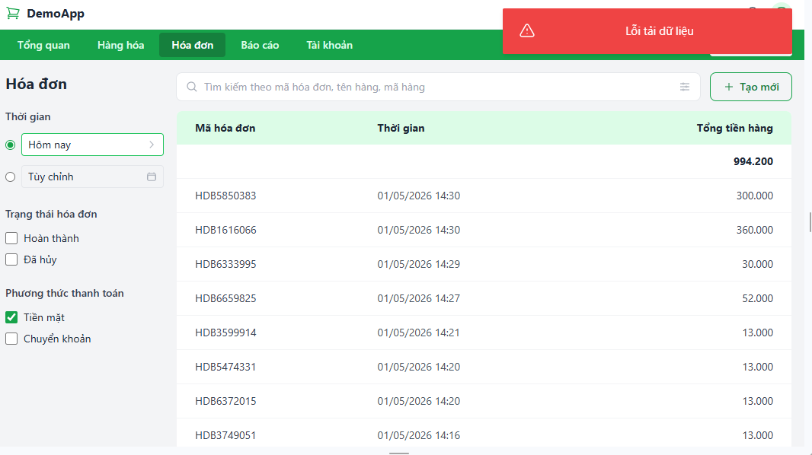 | 2026-04-26 | Hiển thị thông báo “Xảy ra lỗi. Không thể lọc danh sách”. | Passed | 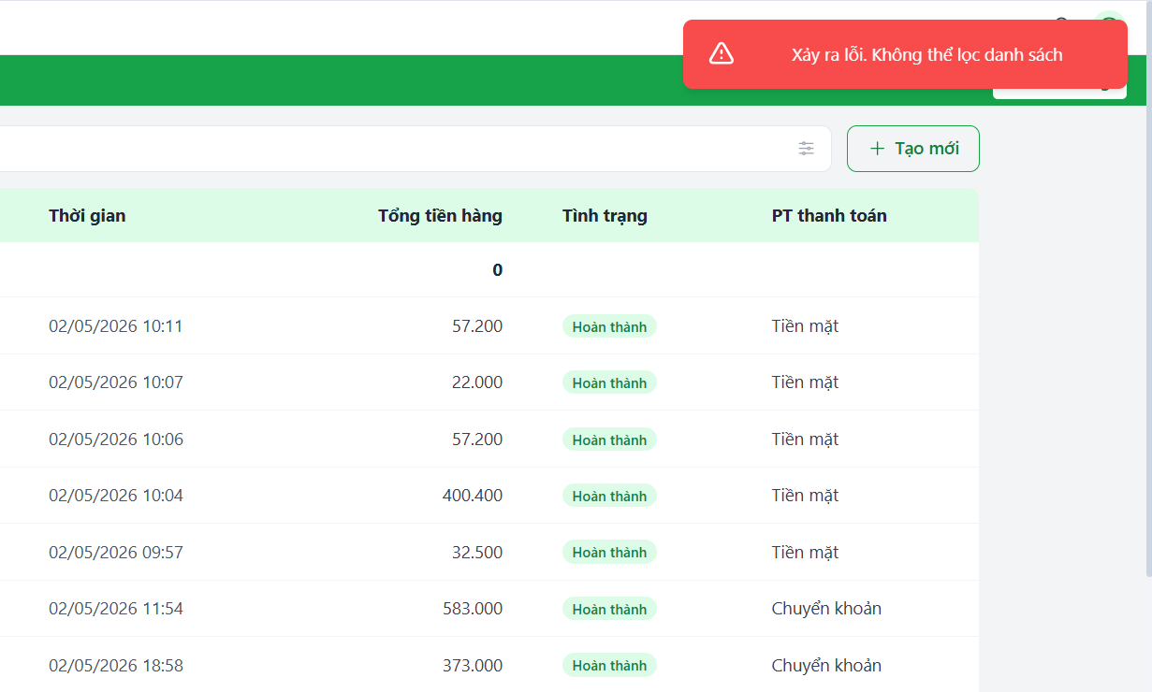 | 2026-04-29
TC-3.6-10 | Làm việc với trên 1000 hoá đơn | 1. Chọn thời gian theo mốc "Năm nay" | Đảm bảo CSDL có trên 15 hoá đơn trong năm 2026 | Hiển thị danh sách tất cả hoá đơn được phân 15 dòng/trang. | Hiển thị danh sách tất cả hoá đơn được phân 15 dòng/trang. | Passed | 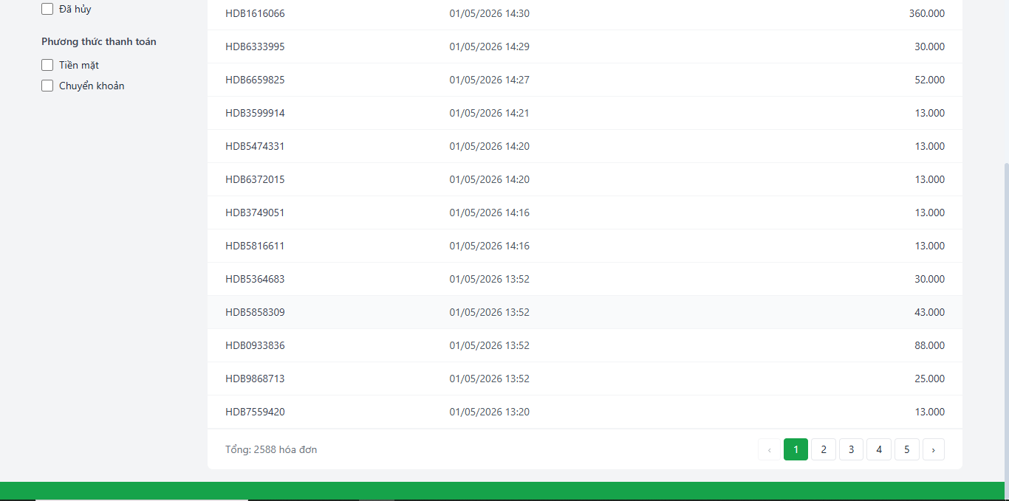 | 2026-04-26 | Hiển thị danh sách tất cả hoá đơn được phân 15 dòng/trang. | Passed |  | 2026-04-29
TC-3.6-11 | Kiểm tra độ chính xác khi phân trang | 1. Chọn thời gian lọc: "Tháng trước". 2. Ghi nhận "Tổng hóa đơn" hiển thị. 3. Tính số trang lý thuyết (Tổng/15). 4. Nhấn nút "Next" liên tục đến khi bị vô hiệu hóa (disabled). |  | Hệ thống phân đủ số trang theo lý thuyết; số thứ tự trang và dữ liệu cập nhật chính xác sau mỗi lần nhấn. | Lỗi không đếm số trang từ trang 6 | Failed |  |  | Hệ thống phân đủ số trang theo lý thuyết; số thứ tự trang và dữ liệu cập nhật chính xác sau mỗi lần nhấn. | Passed |  | 2026-04-29
TC-3.6-12 | Nếu kết quả tìm kiếm nhiều hơn 15 thì phân trang. | 1. Chọn thời gian theo mốc "Tháng này" | Đảm bảo CSDL có trên 1000 hoá đơn trong năm 2027 | Hiển thị danh sách hoá đơn được phân 15 dòng/trang. | Hiển thị danh sách hoá đơn được phân 15 dòng/trang. | Passed | 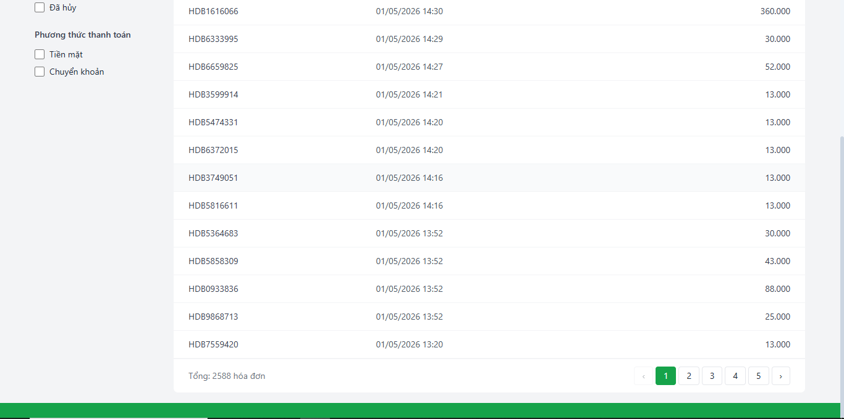 | 2026-04-26 | Hiển thị danh sách hoá đơn được phân 15 dòng/trang. | Passed |  | 2026-04-29

